Log Produk
Foto Produk | Tanggal | Jam | Shift | Warna Produk
 | 2026-03-08 | 09:04:48 | Shift 1 (07:00-15:00) | TIDAK MERAH
 | 2026-03-08 | 09:04:48 | Shift 1 (07:00-15:00) | TIDAK MERAH
 | 2026-03-08 | 09:04:48 | Shift 1 (07:00-15:00) | TIDAK MERAH
 | 2026-03-08 | 09:04:48 | Shift 1 (07:00-15:00) | TIDAK MERAH
 | 2026-03-08 | 09:04:49 | Shift 1 (07:00-15:00) | TIDAK MERAH
 | 2026-03-08 | 09:04:49 | Shift 1 (07:00-15:00) | TIDAK MERAH
 | 2026-03-08 | 09:04:49 | Shift 1 (07:00-15:00) | TIDAK MERAH
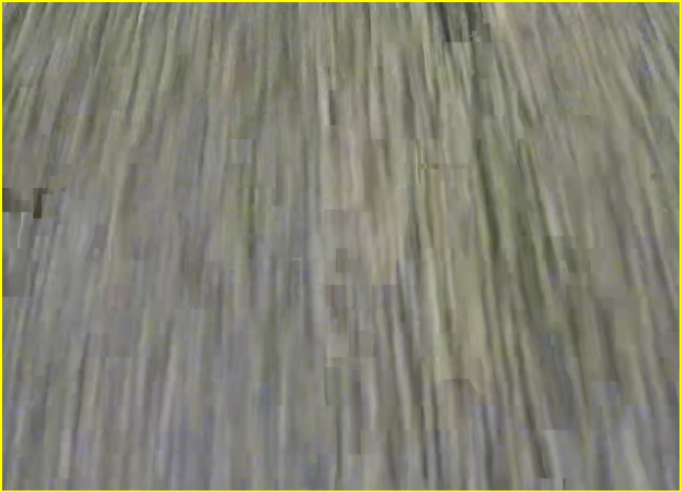 | 2026-03-08 | 09:04:49 | Shift 1 (07:00-15:00) | TIDAK MERAH
 | 2026-03-08 | 09:05:30 | Shift 1 (07:00-15:00) | tidak_merah

